1
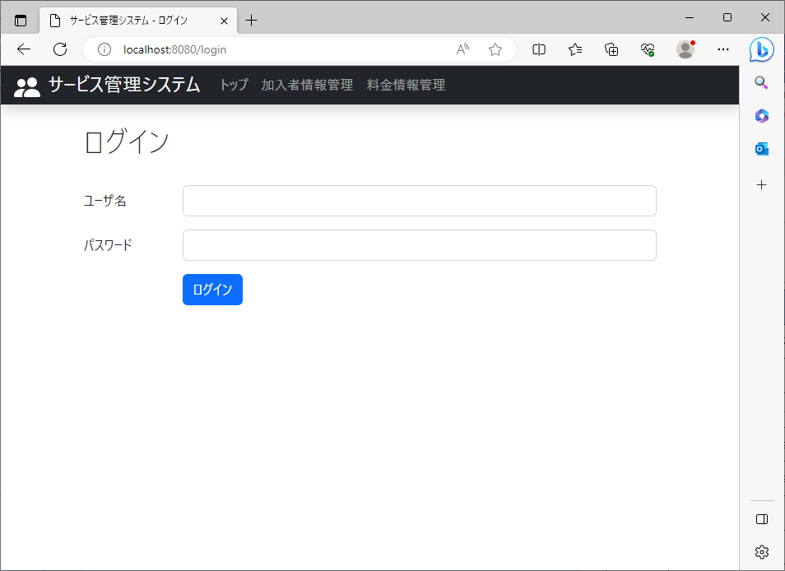
2023/08/08作成

 | 料金情報管理リンクの場所

2
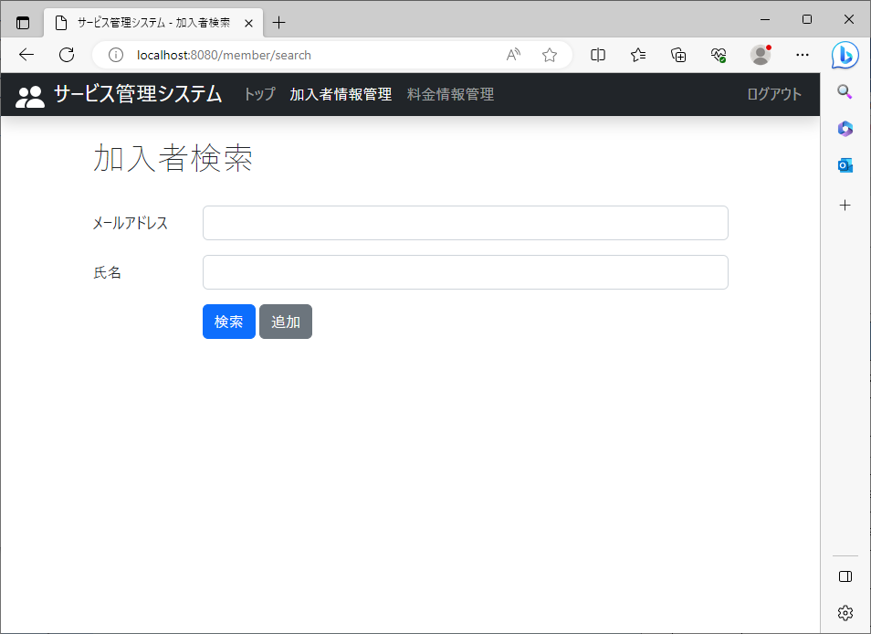
2023/08/08作成

 | 料金検索が表示されるページ

 |  | 料金情報管理画面 | ログイン画面

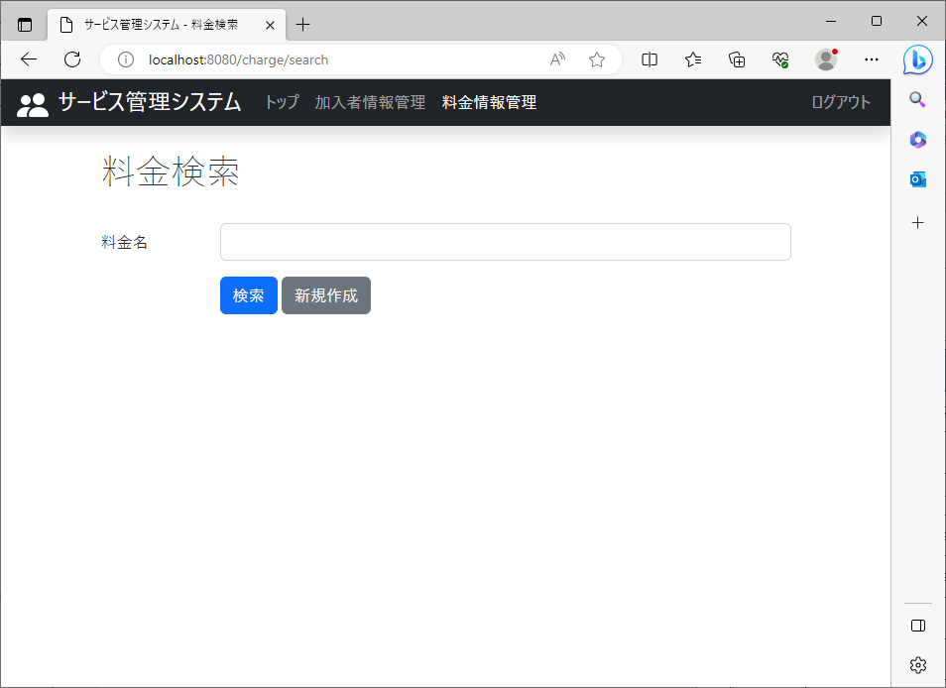

 |  |  | トップ画面
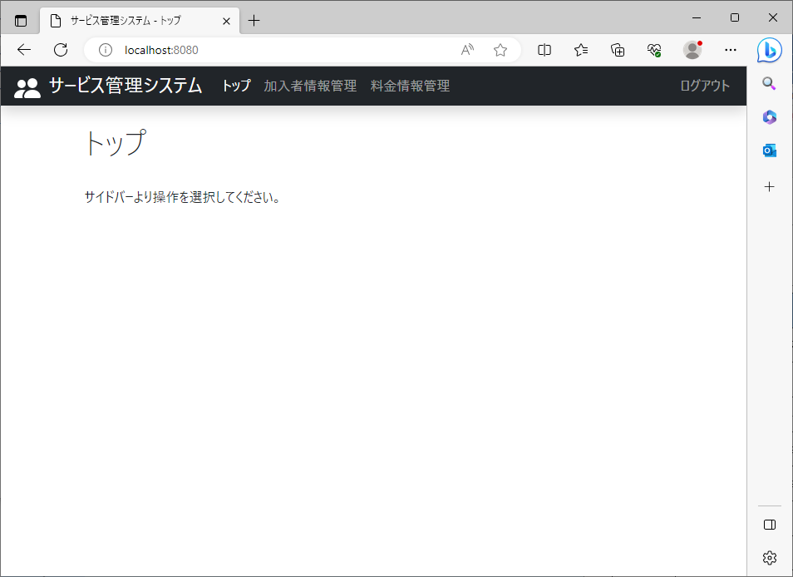

 |  |  | 加入者情報管理画面

4
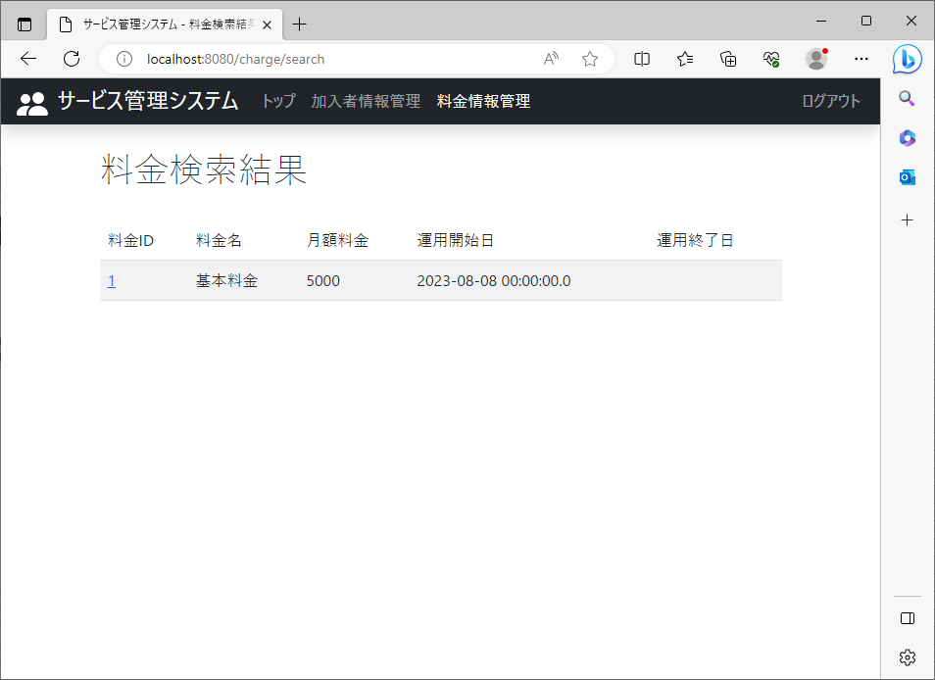
2023/08/08作成

 | 料金名に何も入力せずに検索 | 登録されているすべての情報が出力

5
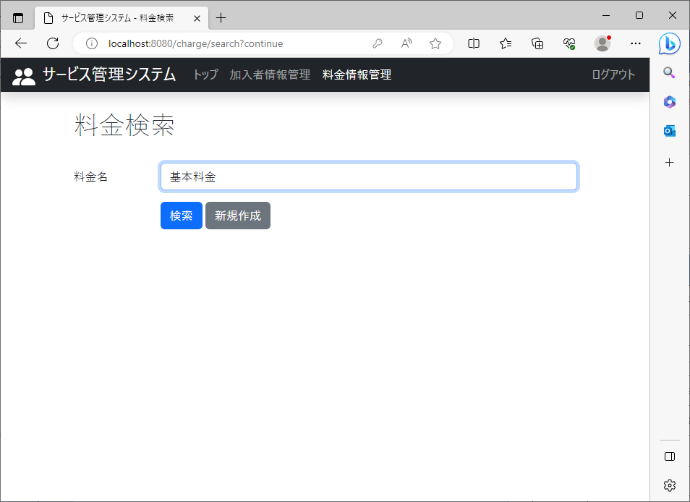

2023/08/08作成

 | 料金名にデータベースに登録されている料金名を入れて検索 | 検索結果として登録されている料金名(基本料金)を含む情報が出力

6

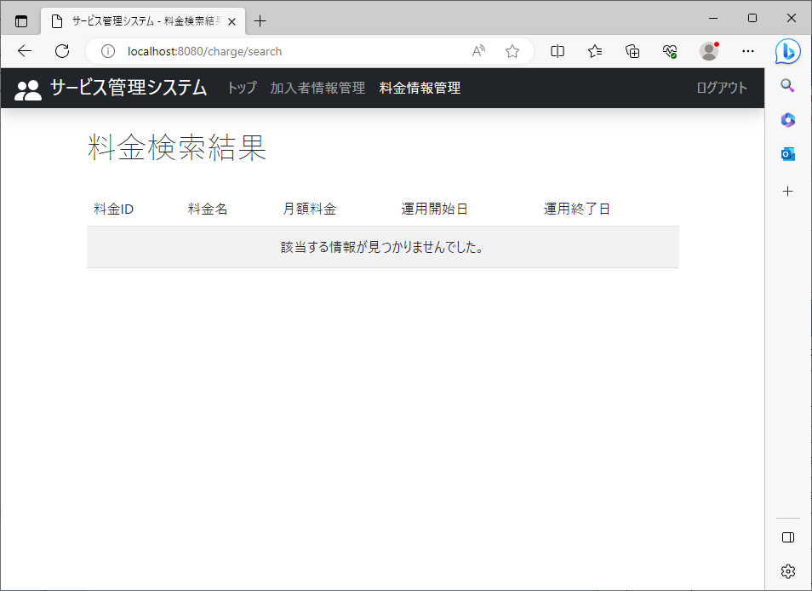
2023/08/08作成

 | 料金名にデータベースに登録されていない料金名を入れて検索 | 検索結果として何も出力されない

